SDK对接开发ck
SDK对接开发ck（对外）
分类 | 检查项 | 检查方式 | 是否检查 | 说明
基本信息 | 确认已经填写开发环境 | 请在此处填写开发环境(例：Windows/Linux,x86/x64)
 | 确认已经填写开发语言 | 请在此处填写开发语言(例：C/C++、C#、Java)
通用 | 确认SDK开发包为最新版本 | 官网下载最新开发包或联系客服人员
 | 确认已经查阅了开发文档 | 【CH-NetSDK(xxxx)Vx.x.x.x_buildxxxx】-【开发文档】
 | 确认开发程序使用平台与SDK平台版本一致 | sdk支持32位和64位两个平台。需要确保开发程序与SDK平台版本一致，否则无法加载SDK
 | 确认已阅读开发文档【编程导引】 | 【CH-NetSDK(xxxx)Vx.x.x.x_buildxxxx】-【开发文档】-【编程导引】
 | 确认对接遇到的问题是否在开发文档【常见问题解答】内 | 【CH-NetSDK(xxxx)Vx.x.x.x_buildxxxx】-【开发文档】-【帮助】-【常见问题解答】
 | 确认是否已阅读开发包中【版本号及描述】 | 开发包压缩包解压开来可以看到【版本号及描述.txt】文档，详细阅读里面的版本信息及支持的产品系列。 【CH-NetSDK(xxxx)Vx.x.x.x_buildxxxx】-【版本号及描述.txt】
 | 对接设备网络SDK，确认连接方式。 | 一般都是通过设备ip和端口子网内直接连接，如果使用公网连接子网内的设备请使用“主动模式”方式连接设备，具体流程请查看【CH-NetSDK(xxxx)Vx.x.x.x_buildxxxx】-【开发文档】-【编程导引】-【主动模式（不带目录服务器）】。
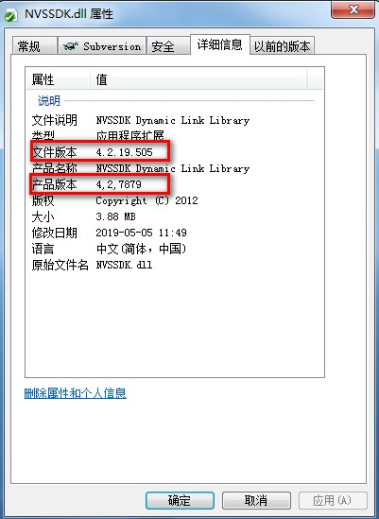
Windows | 对接设备网络SDK，确认网络环境是否正常 | 在pc端使用【Windows + r】组合键打开命令输入框，输入“cmd”命令打开Windows终端，输入ping命令（ping 192.168.1.2 -t），确认pc机和设备网络是否连通。
 | 对接球机控制功能请确认控制库使用正确 | 如果使用透明通道进行控制，确认开发包<库文件\DeviceDll>内控制库是否齐全 DOME_PELCO_D.dll DOME_PELCO_P.dll DOME_PLUS.dll 具体实现参考【CH-NetSDK(xxxx)Vx.x.x.x_buildxxxx】-【Demo示例】-<1- MFC综合示例>源码CLS_PreviewWindow::PreTranslateMessage函数 |  |  | 注：4.2.7829为SDK主版本号 4,2,19,505为SDK的Build日期(2019年5月5日)
 | 查看sdk库版本号 | 以设备网络库NVSSDK.dll为例： 【右键】-【属性】-【详细信息】
 | 确认已经参考或查阅了示例demo | 【CH-NetSDK(xxxx)Vx.x.x.x_buildxxxx】-【Demo示例】-【1- MFC综合示例】
Linux | 对接设备网络SDK，确认网络环境是否正常 | 在Linux终端输入ping命令（ping 192.168.1.2），确认开发环境和设备网络是否连通。
 | 确认使用库的md5值是否与开发包中库的md5值相同 | 以设备网络库libnvssdk.so为例： 在linux终端输入命令：md5sum libnvssdk.so
 | 确认已经参考或查阅了示例demo | 【CH-NetSDK(xxxx)Vx.x.x.x_buildxxxx】-【Demo示例】-【1-网络库开发示例】
C# | 确认开发程序与SDK文件开发平台一致 | 若需要在64位操作系统上开发32位程序，需要注意修改工程属性->项目设计器->生成->平台->把'默认设置(任何 CPU)'改为x86，否则无法加载32位SDK
 | 确认已经参考或查阅了示例demo | 【CH-NetSDK(xxxx)Vx.x.x.x_buildxxxx】-【Demo示例】-【2- C# 开发示例】
 | 确认C#语言数据结构已正确转换 | SDK开发采用C/C++编译环境，C#语言调用，请确认语言之间的存储结构差异和数据结构转换是否正确。
Java | 确认开发程序与SDK文件开发平台一致 | 若需要在64位操作系统上开发32位程序，必须使用32位的Myeclipse和32位的jdk环境，否则无法加载32位SDK
 | 确认环境变量是否配置正确，保证能成功加载SDK库。 | 找到pc机的【计算机】图标（Win8和Win10是“此电脑”），右键【属性】-【高级】-【环境变量】-【系统变量】双击【Path】列，确认里面是否包含SDK库路径，如果没有请添加。
 | 确认已经参考或查阅了示例demo | 【CH-NetSDK(xxxx)Vx.x.x.x_buildxxxx】-【Demo示例】-【3- Java开发示例】
 | 确认Java语言数据结构已正确转换 | SDK开发采用C/C++编译环境，Java语言调用，请确认语言之间的存储结构差异和数据结构转换是否正确。

